En
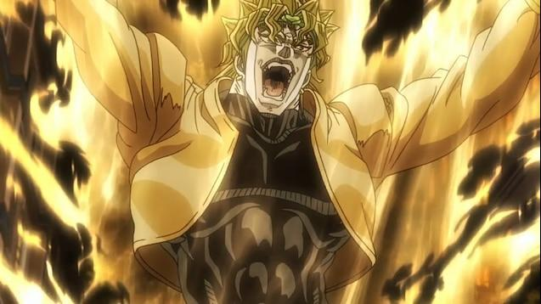 |  |  |  |  | MHR SUNBREAK CHARM EDITOR

 |  |  |  |  |  | Output
 |  |  |  |  |  | [Attack Boost-3; Resuscitate-2; 3-3-1] 580F0000 129E11D8 580F1000 00000088 580F1000 00000028 580F1000 00000010 580F1000 00000048 780F0000 00000030 680F0000 10100010 00000003 580F0000 129E11D8 580F1000 00000088 580F1000 00000028 580F1000 00000010 580F1000 00000048 580F1000 00000080 780F0000 00000020 640F0000 00000000 00000501 580F0000 129E11D8 580F1000 00000088 580F1000 00000028 580F1000 00000010 580F1000 00000048 580F1000 00000088 780F0000 00000020 680F0000 00000002 00000003 580F0000 129E11D8 580F1000 00000088 580F1000 00000028 580F1000 00000010 580F1000 00000048 580F1000 00000078 780F0000 00000020 680F1000 00000001 00000000 680F1000 00000002 00000000 680F1000 00000000 00000000

 | Equip Box Location |  | Version
 | Page 1 Slot 6 | 48 | 15.0.0 | 129E11D8
 | Rare |  | Sluts
 | 9 | 10100010 | 3-3-1 | 680F1000 00000001 00000000 680F1000 00000002 00000000 680F1000 00000000 00000000

 | First Skill |  | Max Level | ↙ Don'tTouch
 | Attack Boost | 01 | 3
 | Second Skill |  | Max Level | ↙ Don'tTouch
 | Resuscitate | 05 | 2
 | [Attack Boost-3; Resuscitate-2; 3-3-1] | 00000501 | 580F0000 129E11D8 580F1000 00000088 580F1000 00000028 580F1000 00000010 580F1000 00000048

 | - Please only edit the dropdown, update other stuff may break the code. - Empty the equipment box slot you want to use. The code will generate a brand new item so it may cover the existing one. - Always BACKUP before you edit ! ! ! - ZAWARUDO!

